第1次
工程款支付证书
工程名称 |  | 长安镇桑亭路（胡长公路）改建工程信号灯电子警察杆 |  |  |  |  | 建设单位 |  |  |  |  |  | ERP编号 |  | 9830 | 档案编号 |  | 2018037
合同金额 |  | 706,888.00 |  |  | 中标时间 | 2018-06-08 | 已提供工程资料 |  | 中标书、施工合同及内部承包协议原件 |  |  |  | 保存地址 |  | 合肥 | 责任单位 |  | 第六大区浙江省
决算金额 |  |  |  |  | 决算时间 |  | 项目部印章 |  |  |  |  |  | 施工人 |  | 周恒泉 | 区域责任人 | 施迎东 | 省办负责人 | 施迎东
序号 | 经营填写 |  |  |  |  | 工程填写 | 经营填写 |  |  | 财务填写 | 经营、工程、质安填写 |  | 区域负责人 |  | 申请部门填写财务核对 |  |  | 本次支付 金额 | 剩余款项
 | 到款情况 |  |  |  |  |  | 暂列金 |  |  | 代缴税金 | 其他扣款 |  | 预留款 |  | 成本票
 | 日期 | 工程款金额 | 周转金金额 | 到款银行 | 到款账户 | 完成进度 | 比例 | 金额 | 备注 | 金额 | 金额 | 备注 | 金额 | 备注 | 供货单位 | 合同额 | 成本票额
1 | 2020-04-16 |  | 85,000.00 | 徽商银行 | 5206 8432 3131 0000 02 |  |  |  |  |  |  |  |  |  | 江苏浦莱特实业有限公司-监控杆、信号杆 开户行：中国农业银行高邮市支行 账号：1501 0104 0220 364 | 85,000.00 |  | 85,000.00
2 | 2020-04-30 |  | 46,390.34 | 徽商银行 | 5206 8432 3131 0000 02 |  |  |  |  |  |  |  |  |  | 浙江江宁钢铁有限公司-焊管、镀锌管 开户行：杭州银行湖墅支行 账号：75718100287988 | 46,390.34 |  | 46,390.34

合计 |  | 0 | 131390.34 | - | - | - | - | 0 | - | 0 | 0 | - | 0 | - | - | 131390.34 | 0.00 | 131390.34 | 0.00
本次结算、支付明细 |  | 应支付金额 |  |  | 46390.34 |  | 本次支付金额 |  |  |  |  | 小写 | 46,390.34
 |  | 已支付金额 |  |  | 0.00 |  |  |  |  |  |  | 大写 | 肆万玖仟叁佰玖拾元叁角肆分
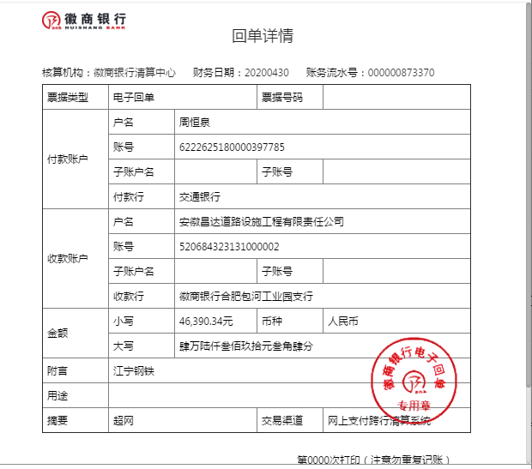
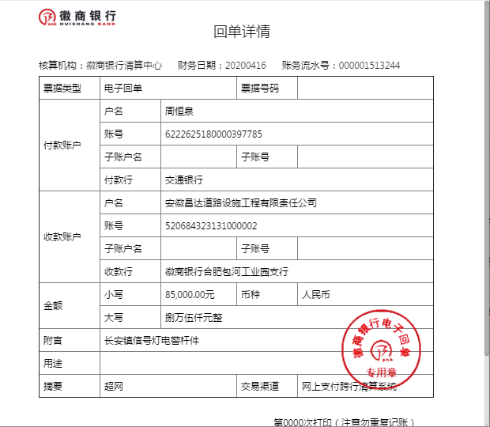

1-1
工程款支付证书
工程名称 |  | 长安镇桑亭路（胡长公路）改建工程信号灯电子警察杆 |  |  |  |  | 建设单位 |  |  |  |  |  | ERP编号 |  | 9830 | 档案编号 |  | 2018037
合同金额 |  | 706,888.00 |  |  | 中标时间 | 2018-06-08 | 已提供工程资料 |  | 中标书、施工合同及内部承包协议原件、交工证书、审计原件、不领章承诺书 |  |  |  | 保存地址 |  | 合肥 | 责任单位 |  | 第六大区浙江省
决算金额 |  | 610,445.00 |  |  | 决算时间 |  | 项目部印章 |  |  |  |  |  | 施工人 |  | 周恒泉 | 区域责任人 | 施迎东 | 省办负责人 | 施迎东
序号 | 经营填写 |  |  |  |  | 工程填写 | 经营填写 |  |  | 财务填写 | 经营、工程、质安填写 |  | 区域负责人 |  | 申请部门填写财务核对 |  |  | 本次支付 金额 | 剩余款项
 | 到款情况 |  |  |  |  |  | 暂列金 |  |  | 代缴税金 | 其他扣款 |  | 预留款 |  | 成本票
 | 日期 | 工程款金额 | 周转金金额 | 到款银行 | 到款账户 | 完成进度 | 比例 | 金额 | 备注 | 金额 | 金额 | 备注 | 金额 | 备注 | 供货单位 | 合同额 | 成本票额
以前 | 2018-07-01 |  | 4,281.00 | 公司账户-周恒泉转 |  |  |  |  |  |  |  |  |  |  | 安永财产保险股份有限公司嘉兴中心支公司 | 4,281.00 | 4,281.00 | 4,281.00
 | 2018-07-01 |  | 70,000.00 | 公司账户-周恒泉转 |  |  |  |  |  |  |  |  |  |  | 浙江浙大中控信息技术有限公司 |  | 70,000.00 | 70,000.00
 | 2018-09-01 |  | 31,944.00 | 公司账户-周恒泉转 |  |  |  |  |  |  |  |  |  |  | 浙江五丰电缆有限公司 |  | 31,944.00 | 31,944.00
 | 2018-09-01 |  | 72,500.00 | 公司账户-周恒泉转 |  |  |  |  |  |  |  |  |  |  | 嘉兴磊磊信息技术有限公司-电子警察 |  | 72,500.00 | 72,500.00
1 | 2020-04-16 |  | 85,000.00 | 徽商银行-周恒泉转 | 5206 8432 3131 0000 02 |  |  |  |  |  |  | 转账费下次扣 |  |  | 江苏浦莱特实业有限公司-监控杆、信号杆 开户行：中国农业银行高邮市支行 账号：1501 0104 0220 364 | 85,000.00 | 85,000.00 | 85,000.00
2 | 2020-04-30 |  | 46,390.34 | 徽商银行-周恒泉转 | 5206 8432 3131 0000 02 |  |  |  |  |  |  | 转账费下次扣 |  |  | 浙江江宁钢铁有限公司-焊管、镀锌管 开户行：杭州银行湖墅支行 账号：75718100287988 | 46,390.34 | 46,390.34 | 46,390.34
3 | 2020-08-17 | 591272.00 |  | 中行 | 175 257 190 682 |  | 2.0% | 12,208.90 | 全部管理费 | 12,564.84 | 200.00 | 转账费（补1、2次转账费） |  |  | 海宁市海州街道吉才建材经营部-砂石 开户行：工商银行海宁马桥支行 账号：1204086409201114018 | 32,983.00 | 32,983.00 | 32,983.00
 |  |  | -282430.76 | 周恒泉-交通银行宁波鄞州支行 | 6222 6251 8000 0397 785 |  |  |  |  |  | 600.00 | 转账费 |  |  | 海宁市硖石嘉联建材经营部-窨井 开户行：浙江海宁农村商业银行股份有限公司 账户：201000161371143 | 14,410.00 | 14410.00 | 14410.00
 |  |  |  |  |  |  |  |  |  |  | 500.00 | 2020-7-6外经证 |  |  | 海宁市斜桥镇超宏交通设施安装队-劳务 开户行：中国银行海宁支行 账号：376665689220 | 79,750.00 | 79750.00 | 79750.00
 |  |  |  |  |  |  |  |  |  |  |  |  |  |  | 海宁市斜桥镇宇达交通设施经营部-机械 开户行：中国银行海宁支行 账号：392273620454 | 64,500.00 | 64,500.00 | 64,500.00
 |  |  |  |  |  |  |  |  |  |  |  |  |  |  | 海宁市斜桥镇玉良交通器材经营部 开户行：中国银行海宁支行 账户：361073821613 |  | 10,400.00 | 10,400.00
 |  |  |  |  |  |  |  |  |  |  |  |  |  |  | 嘉兴郁杰建材有限公司-水泥 开户行：农商银行海宁支行 账号：201000123931660 | 26,550.00 | 26,550.00 | 26,550.00
 |  |  |  |  |  |  |  |  |  |  |  |  |  |  | 桐乡市丰华物资经营部-PE线管 开户行：农商银行梧桐支行 账号：201000152795142 | 23,320.00 | 23,320.00 | 23,320.00
 |  |  |  |  |  |  |  |  |  |  |  |  |  |  | 江苏众金线缆科技有限公司-电源线 开户行：农行扬州新坝支行 账号：10153701040004358 | 30,854.50 | 30,854.50 | 30,854.50

合计 |  | 591272 | 27684.58 | - | - | - | - | 12208.9 | - | 12564.84 | 1300 | - | 0 | - | - |  |  | 592882.84 | 0.00
本次结算、支付明细 |  | 应支付金额 |  |  | 565198.26 |  | 本次支付金额 |  |  |  |  | 小写 | 565,198.26
 |  | 已支付金额 |  |  | 0.00 |  |  |  |  |  |  | 大写 | 伍拾陆万伍仟壹佰玖拾捌元贰角陆分
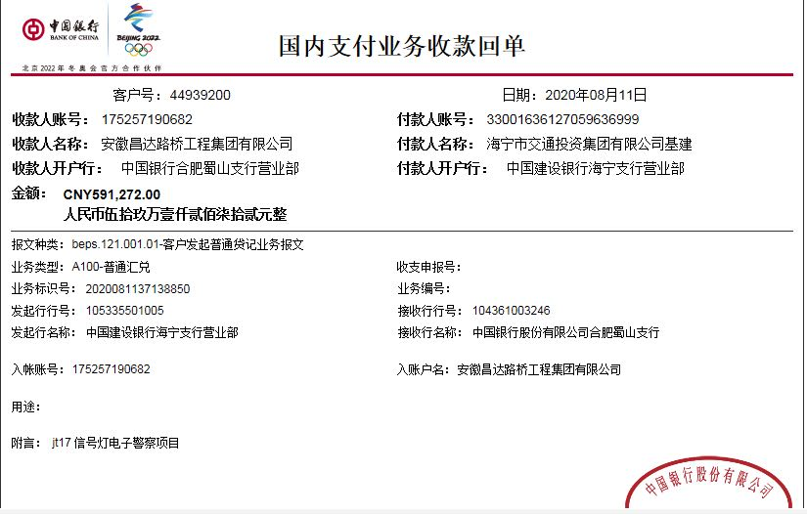
 |  |  |  |  |  |  |  | 0.97

第二次
工程款支付证书
工程名称 |  | 长安镇桑亭路（胡长公路）改建工程信号灯电子警察杆 |  |  |  |  | 建设单位 |  |  |  |  |  | ERP编号 |  | 9830 | 档案编号 |  | 2018037
合同金额 |  | 706,888.00 |  |  | 中标时间 | 2018-06-08 | 已提供工程资料 |  | 中标书、施工合同及内部承包协议原件、交工证书、审计原件、不领章承诺书 |  |  |  | 保存地址 |  | 合肥 | 责任单位 |  | 第六大区浙江省
决算金额 |  | 610,445.00 |  |  | 决算时间 |  | 项目部印章 |  |  |  |  |  | 施工人 |  | 周恒泉 | 区域责任人 | 施迎东 | 省办负责人 | 施迎东
序号 | 经营填写 |  |  |  |  | 工程填写 | 经营填写 |  |  | 财务填写 | 经营、工程、质安填写 |  | 区域负责人 |  | 申请部门填写财务核对 |  |  | 本次支付 金额 | 剩余款项
 | 到款情况 |  |  |  |  |  | 暂列金 |  |  | 代缴税金 | 其他扣款 |  | 预留款 |  | 成本票
 | 日期 | 工程款金额 | 周转金金额 | 到款银行 | 到款账户 | 完成进度 | 比例 | 金额 | 备注 | 金额 | 金额 | 备注 | 金额 | 备注 | 供货单位 | 合同额 | 成本票额
以前 | 2018-07-01 |  | 4,281.00 | 公司账户-周恒泉转 |  |  |  |  |  |  |  |  |  |  | 安永财产保险股份有限公司嘉兴中心支公司 | 4,281.00 | 4,281.00 | 4,281.00
 | 2018-07-01 |  | 70,000.00 | 公司账户-周恒泉转 |  |  |  |  |  |  |  |  |  |  | 浙江浙大中控信息技术有限公司 |  | 70,000.00 | 70,000.00
 | 2018-09-01 |  | 31,944.00 | 公司账户-周恒泉转 |  |  |  |  |  |  |  |  |  |  | 浙江五丰电缆有限公司 |  | 31,944.00 | 31,944.00
 | 2018-09-01 |  | 72,500.00 | 公司账户-周恒泉转 |  |  |  |  |  |  |  |  |  |  | 嘉兴磊磊信息技术有限公司-电子警察 |  | 72,500.00 | 72,500.00
1 | 2020-04-16 |  | 85,000.00 | 徽商银行-周恒泉转 | 5206 8432 3131 0000 02 |  |  |  |  |  |  | 转账费下次扣 |  |  | 江苏浦莱特实业有限公司-监控杆、信号杆 开户行：中国农业银行高邮市支行 账号：1501 0104 0220 364 | 85,000.00 | 85,000.00 | 85,000.00
2 | 2020-04-30 |  | 46,390.34 | 徽商银行-周恒泉转 | 5206 8432 3131 0000 02 |  |  |  |  |  |  | 转账费下次扣 |  |  | 浙江江宁钢铁有限公司-焊管、镀锌管 开户行：杭州银行湖墅支行 账号：75718100287988 | 46,390.34 | 46,390.34 | 46,390.34
3 | 2020-08-17 | 591272.00 |  | 中行 | 175 257 190 682 |  | 2.0% | 12,208.90 | 全部管理费 | 12,564.84 | 200.00 | 转账费（补1、2次转账费） |  |  | 海宁市海州街道吉才建材经营部-砂石 开户行：工商银行海宁马桥支行 账号：1204086409201114018 | 32,983.00 | 32,983.00 | 32,983.00
 |  |  | -282430.76 | 周恒泉-交通银行宁波鄞州支行 | 6222 6251 8000 0397 785 |  |  |  |  |  | 600.00 | 转账费 |  |  | 海宁市硖石嘉联建材经营部-窨井 开户行：浙江海宁农村商业银行股份有限公司 账户：201000161371143 | 14,410.00 | 14410.00 | 14410.00
 |  |  |  |  |  |  |  |  |  |  | 500.00 | 2020-7-6外经证 |  |  | 海宁市斜桥镇超宏交通设施安装队-劳务 开户行：中国银行海宁支行 账号：376665689220 | 79,750.00 | 79750.00 | 79750.00
 |  |  |  |  |  |  |  |  |  |  |  |  |  |  | 海宁市斜桥镇宇达交通设施经营部-机械 开户行：中国银行海宁支行 账号：392273620454 | 64,500.00 | 64,500.00 | 64,500.00
 |  |  |  |  |  |  |  |  |  |  |  |  |  |  | 海宁市斜桥镇玉良交通器材经营部 开户行：中国银行海宁支行 账户：361073821613 |  | 10,400.00 | 10,400.00
 |  |  |  |  |  |  |  |  |  |  |  |  |  |  | 嘉兴郁杰建材有限公司-水泥 开户行：农商银行海宁支行 账号：201000123931660 | 26,550.00 | 26,550.00 | 26,550.00
 |  |  |  |  |  |  |  |  |  |  |  |  |  |  | 桐乡市丰华物资经营部-PE线管 开户行：农商银行梧桐支行 账号：201000152795142 | 23,320.00 | 23,320.00 | 23,320.00
 |  |  |  |  |  |  |  |  |  |  |  |  |  |  | 江苏众金线缆科技有限公司-电源线 开户行：农行扬州新坝支行 账号：10153701040004358 | 30,854.50 | 30,854.50 | 30,854.50
4 | 2021-02-05 | 18314.00 | -18253.92 | 周恒泉 |  |  |  | 0.00 |  | 10.08 | 50.00 | 转账费
 |  |  |  |  |  |  |  |  |  | 水利基金
合计 |  | 609586 | 9430.66 | - | - | - | - | 12208.9 | - | 12574.92 | 1350 | - | 0 | - | - |  |  | 592882.84 | 0.00
本次结算、支付明细 |  | 应支付金额 |  |  | 18253.92 |  | 本次支付金额 |  |  |  |  | 小写 | 18,253.92
 |  | 已支付金额 |  |  | 0.00 |  |  |  |  |  |  | 大写 | RMB18253.92
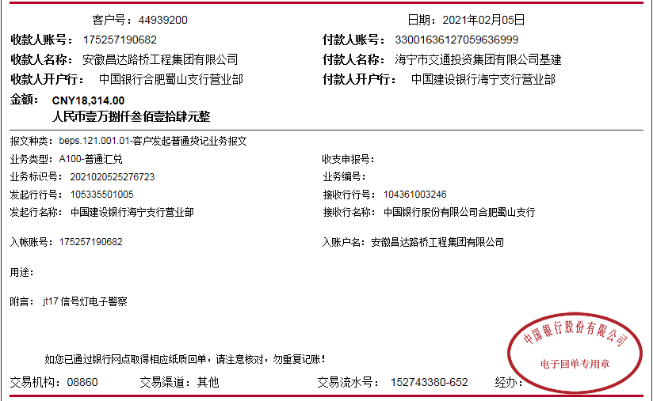
 |  |  |  |  |  |  |  | 1.00

